상품제안서
LAAON 휴대용 무선 선풍기 | 상품코드: S46797

 |  |  |  |  |  |  | 02-713-8555 | www.synergygift.co.kr
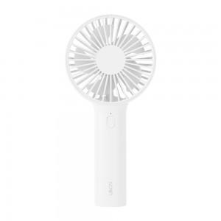 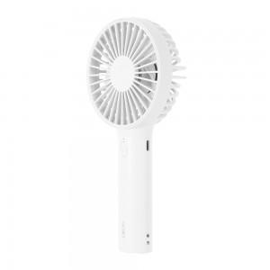 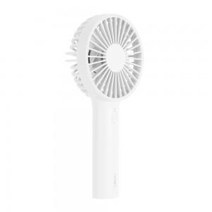

【상세/제작정보】 | <p><span style="font-size: 14pt;">※ 베이지 단종</span></p>

【인쇄/포장옵션】 | 레이저, 풀칼라 / 포장지포장

【공급단가】 | 수량 | 30~ | 100~ | 300~ | 1,000~ | 3,000~
*VAT별도 | 단가 | 7,150원 | 6,800원 | 6,500원 | 6,250원 | 6,150원

【상품 URL】 | https://www.synergygift.co.kr:443/src/goods_detail.php?gdno=46797

